【填写前请细读】课程上线及审核流程
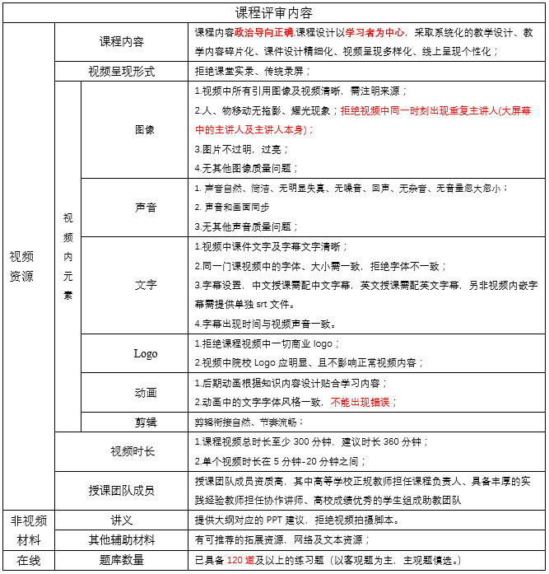
1.课程上线流程
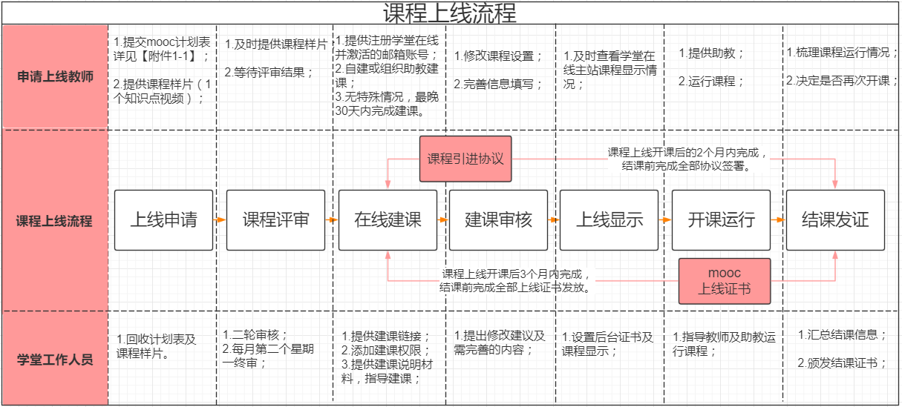

2.评审流程
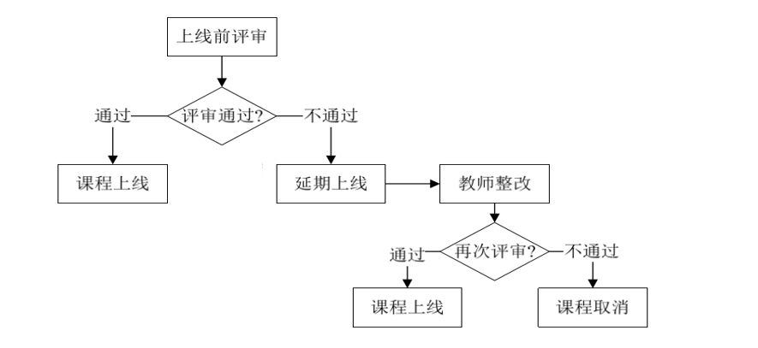

3.评审拒绝上线课程案例：如您的课程属于以下3种情况，遗憾的通知您评审不能通过；

4.另期待您的课程可达金课标准：
高阶性：知识能力素质有机融合，培养学生解决复杂问题的综合能力和高级思维； 创新性：课程内容反映前沿性和时代性，教学形式体现先进性和互动性，学习结果具有探究性和个性化； 挑战度：课程有一定难度，需要跳一跳才能够得着，老师备课和学生课下有较高要求。拒绝低阶性、陈旧性、不用心；
5.具体评审内容如下：

